Evaluacion
REGISTRO DE PROBLEMAS DE USABILIDAD — EVALUACION HEURISTICA
Complete una fila por cada problema encontrado. Puede agregar mas filas segun sea necesario.
# | Heuristica | Descripcion del problema | Ubicacion en el MVP | Severidad (0-4) | Evidencia (captura/URL) | Recomendacion de mejora | Evaluador
1 | H1 - Visibilidad del estado | La paginación al pie de la tabla ("Anterior · 1 · 2 · Siguiente") es decorativa: no responde al clic ni refleja el número real de páginas, por lo que el usuario no sabe en qué página está ni cuántas hay. Además, al registrar se indica "Se enviará un correo de bienvenida" pero no hay confirmación de que ocurra. | Gestión de Usuarios > pie de la tabla (paginación) y interfaz de registro | 2 | 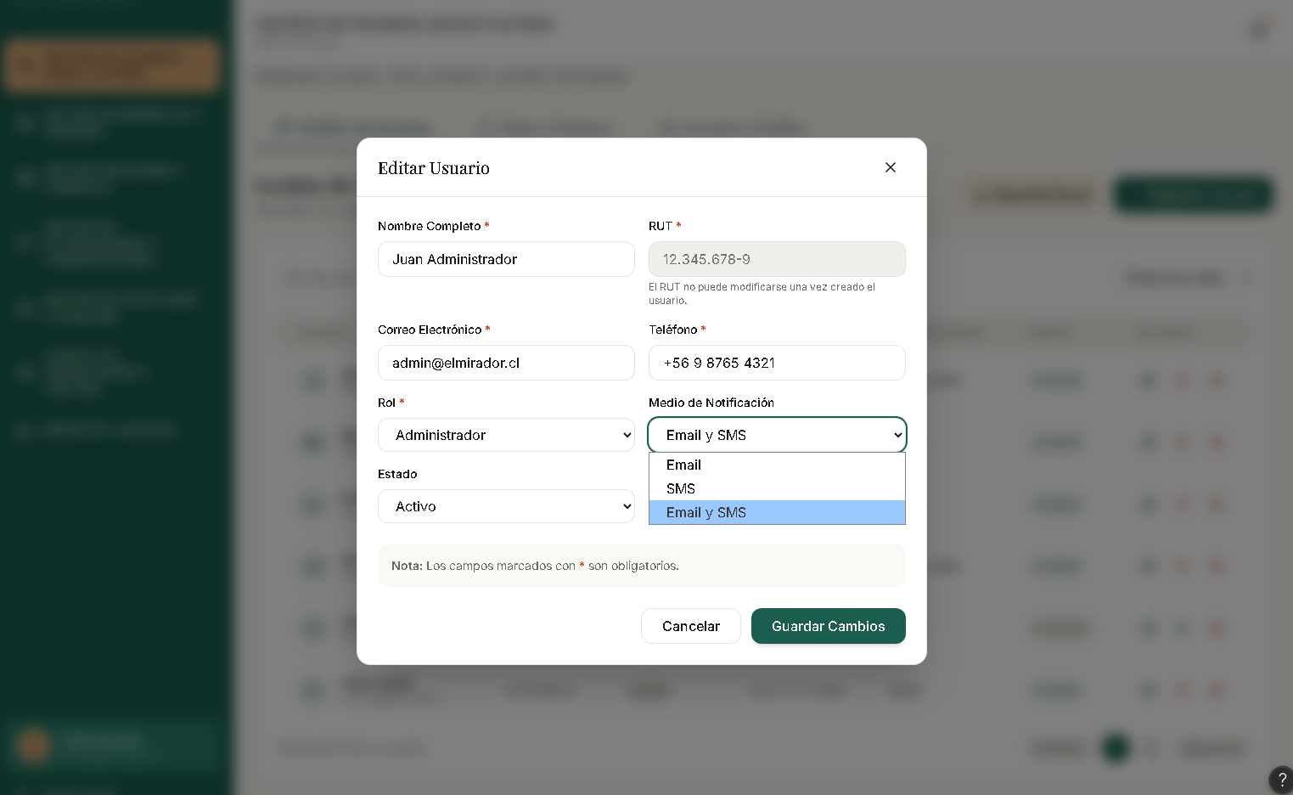 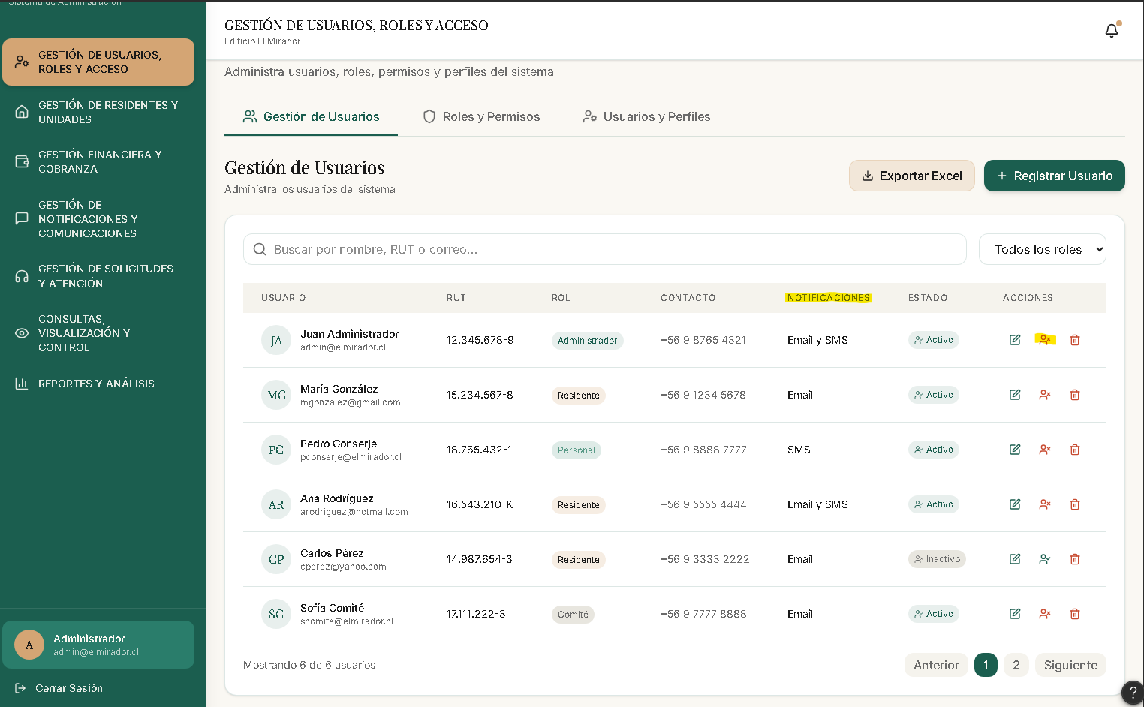 | Hacer funcional la paginación mostrando la página actual y el total real, o quitarla mientras no opere; confirmar el envío del correo de bienvenida con una notificación.
2 | H2 - Sistema y mundo real | Inconsistencia de términos para el mismo dato: el formulario usa la etiqueta "Medio de Notificación" mientras la columna de la tabla se titula "Notificaciones". El ícono rojo UserX usado para "Desactivar" puede leerse como "eliminar/error" en lugar de un cambio de estado reversible. | Gestión de Usuarios (tabla) y interfaz de usuario | 1 | 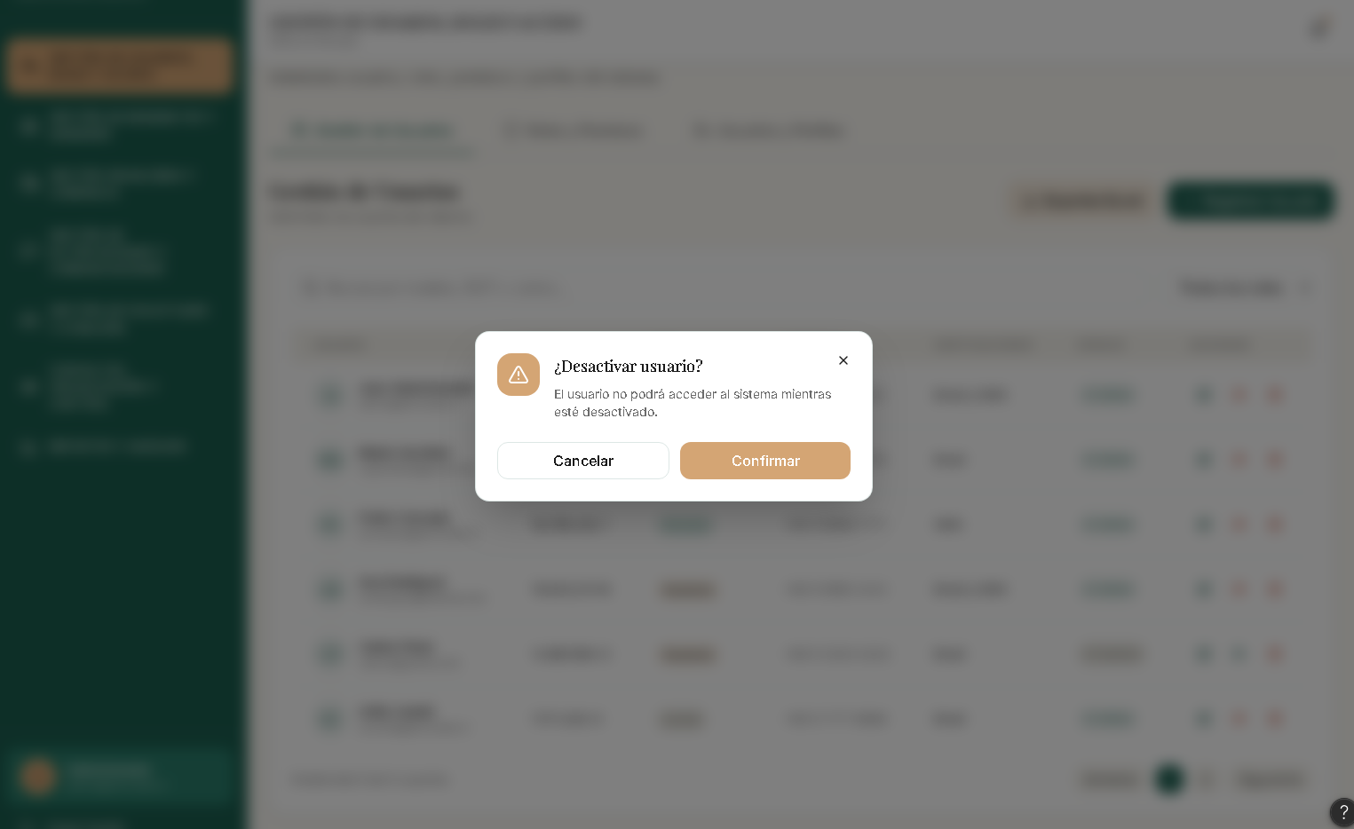 | Unificar el término ("Medio de notificación") en formulario y tabla; usar para desactivar un ícono/color que comunique pausa o estado, no peligro.
3 | H3 - Control y libertad | Tras desactivar o eliminar un usuario no existe forma de deshacer la acción. En desactivación obliga a buscar de nuevo al usuario y reactivarlo manualmente; en eliminación, la pérdida es definitiva. No hay "deshacer" en la notificación de éxito. | Gestión de Usuarios > acciones de fila + pestaña de confirmacion | 3 | 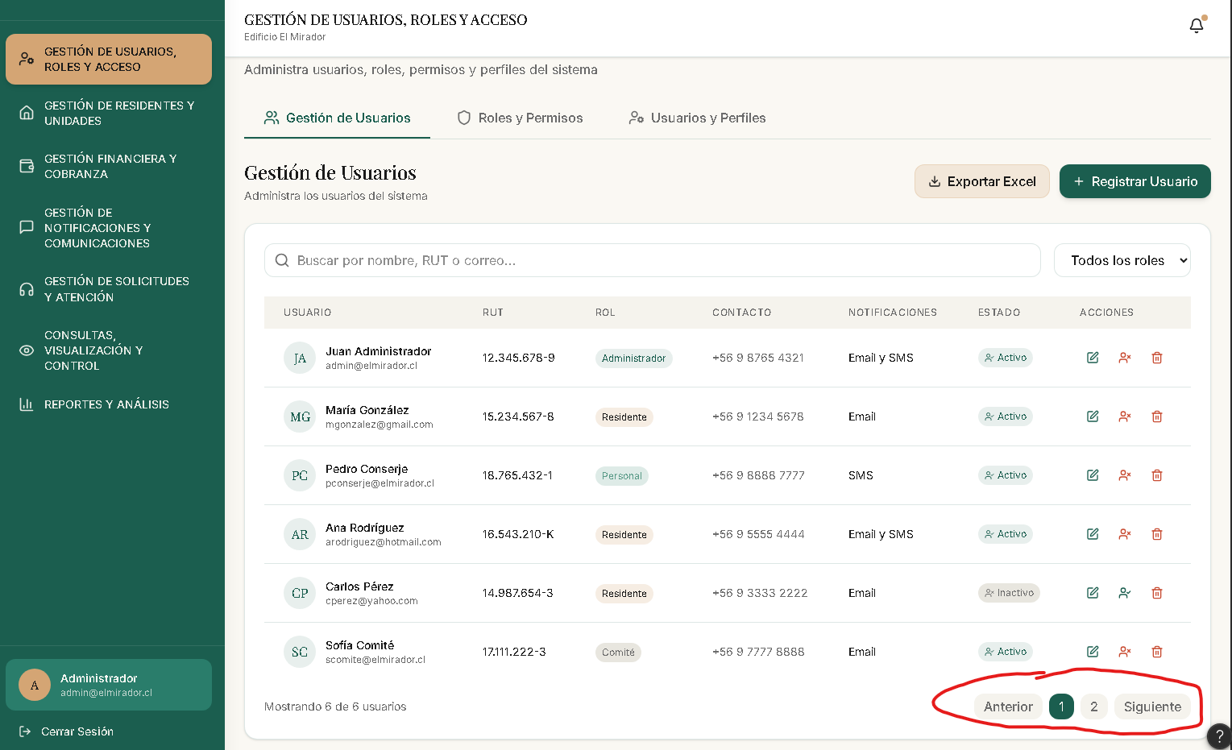 | Ofrecer un "Deshacer" temporal en la notificación toast tras desactivar/eliminar y permitir revertir el último cambio de estado.
4 | H4 - Consistencia y estandares | Los íconos UserCheck y UserX se usan a la vez con dos significados distintos en la misma fila: como indicador de estado (Activo/Inactivo) y como botón de acción para activar/desactivar al usuario. El mismo símbolo representa simultáneamente un estado y una acción, lo que rompe la consistencia visual. | Gestión de Usuarios > columna Estado (píldora) y columna Acciones (botón activar/desactivar) | 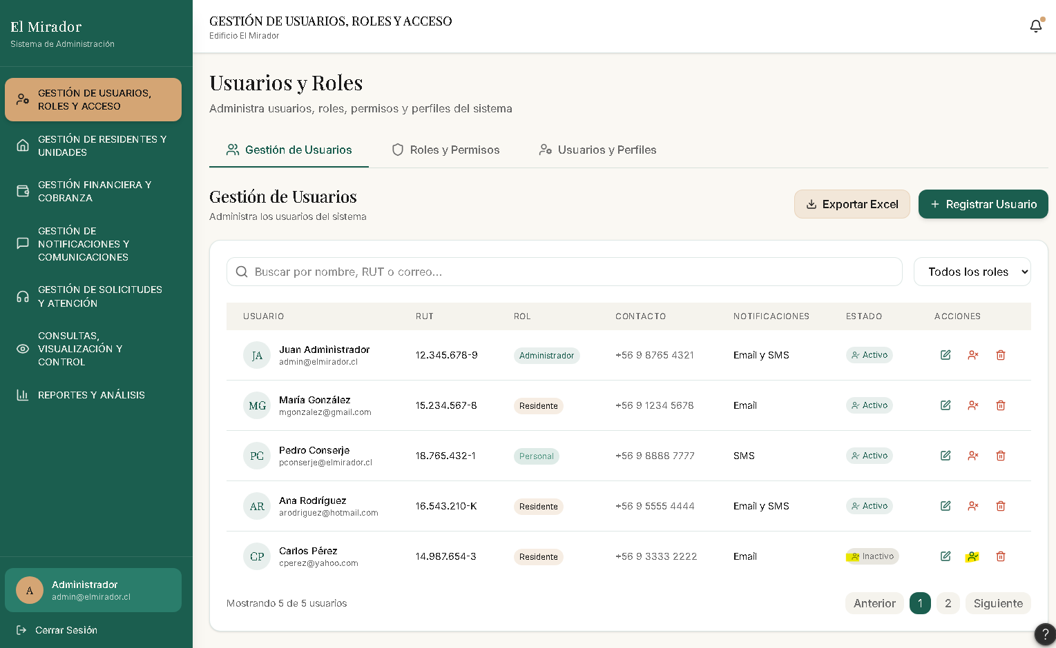 2 |  | Diferenciar la simbología: usar un ícono para el indicador de estado y otro distinto para la acción de cambiar el estado, evitando que un mismo símbolo tenga dos significados.
5 | H5 - Prevencion de errores | El sistema permite ELIMINAR permanentemente un usuario (acción irreversible); el único freno es la pestaña de confirmación. | Gestión de Usuarios > acción Eliminar | 4 | 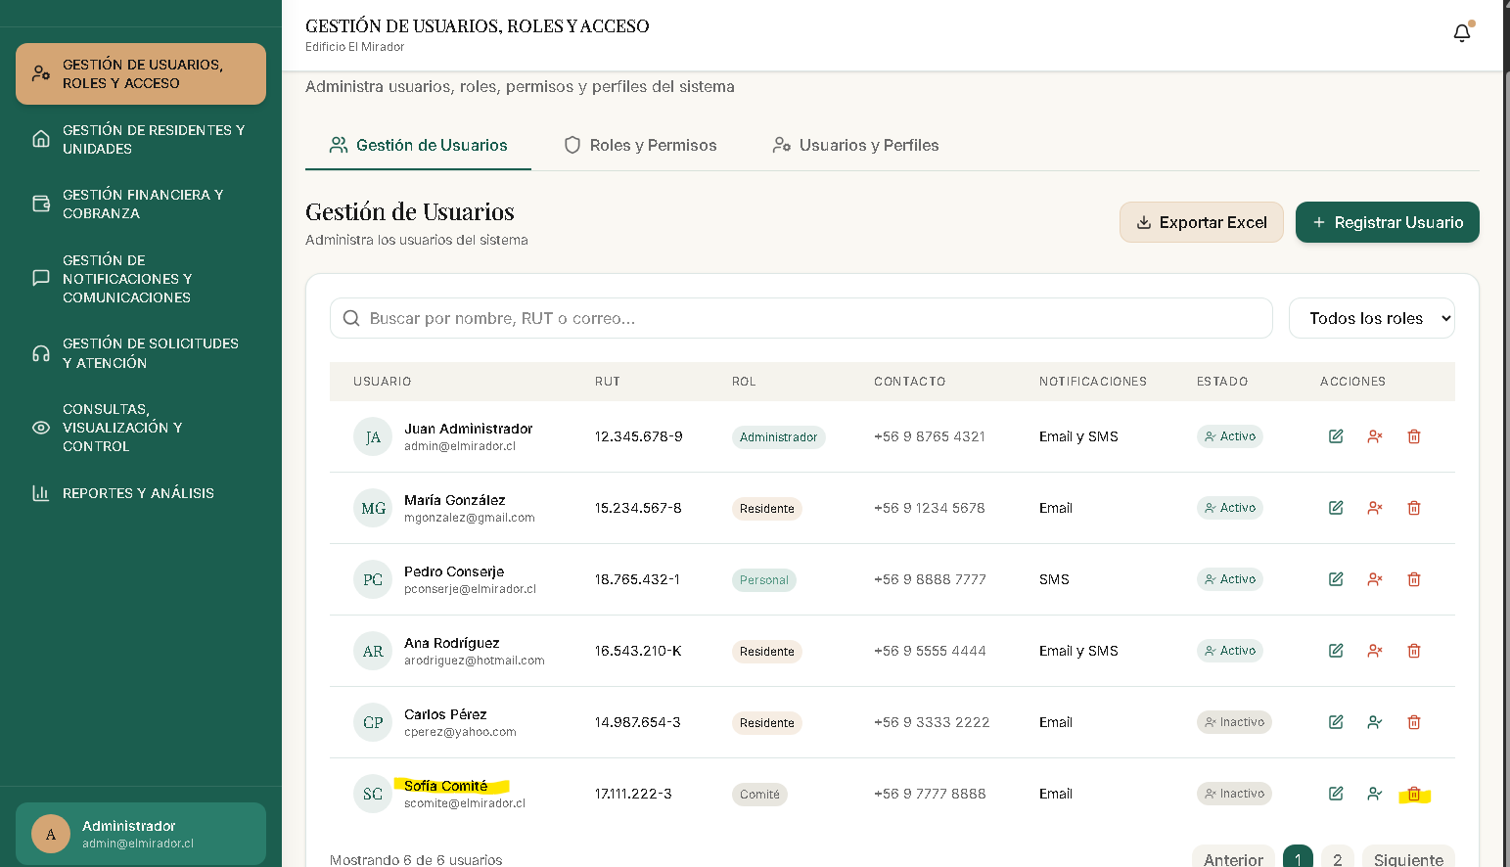 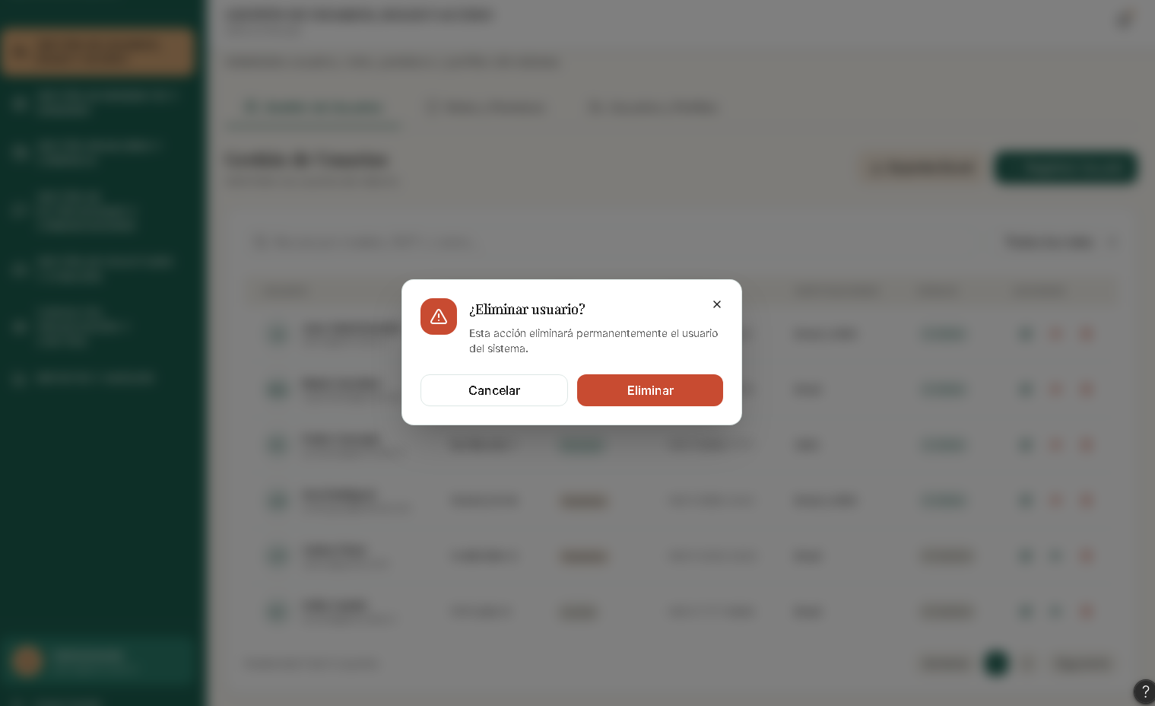 | Eliminar la opción de borrado físico (sustituir por desactivación, conforme al RF-01) y validar el dígito verificador del RUT chileno (módulo 11) antes de guardar.
6 | H6 - Reconocimiento > recuerdo | Después de registrar o editar un usuario, el modal se cierra pero la fila correspondiente no se resalta ni la tabla se desplaza hasta ella. En una lista larga, el administrador debe recordar el nombre que acaba de ingresar y buscarlo manualmente para verificar que el cambio se aplicó. | Gestión de Usuarios > tabla, tras guardar en el modal | 2 | 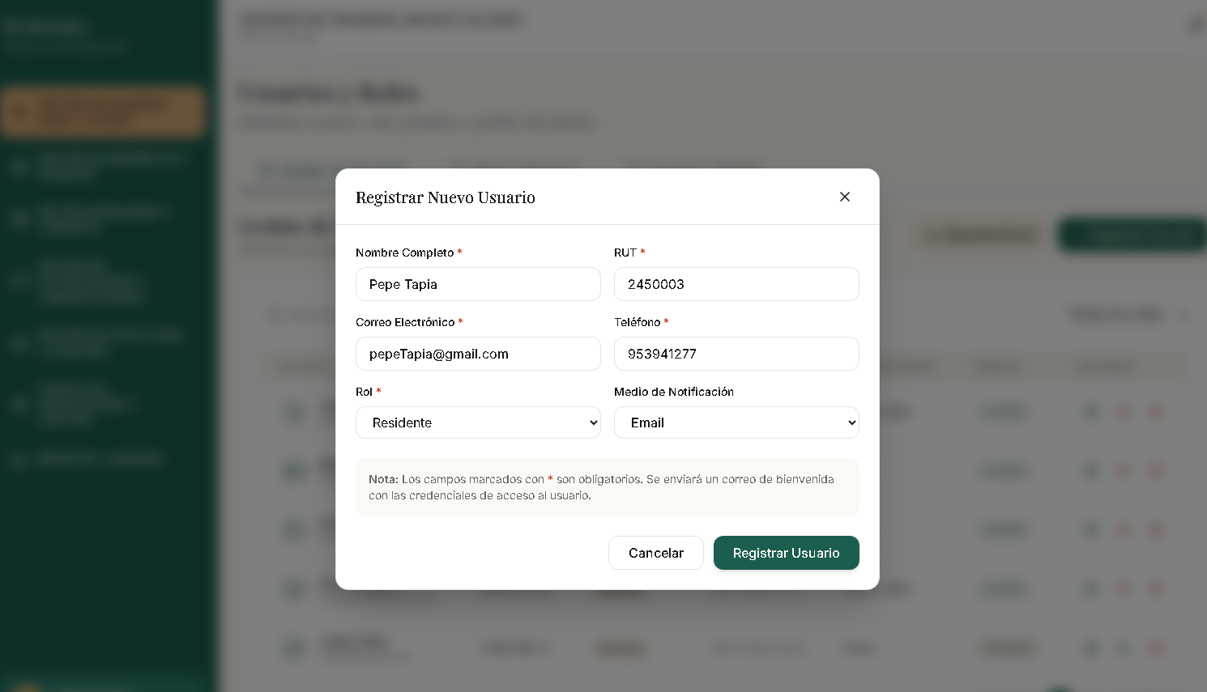 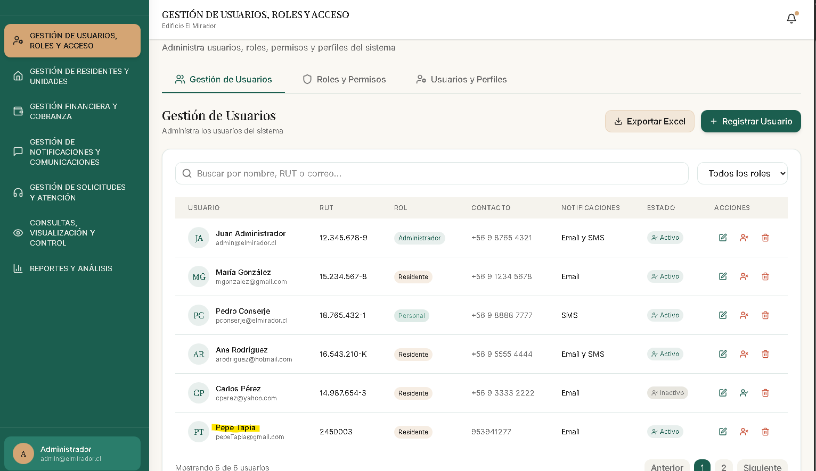 | Resaltar momentáneamente la fila creada/editada y desplazar la tabla hasta ella, para que el usuario reconozca el resultado sin tener que recordar y buscar el dato.
7 | H7 - Flexibilidad y eficiencia | No hay acciones masivas (p. ej. desactivar varios usuarios a la vez) ni ordenamiento por columna; la paginación no funciona y no existe registro/importación múltiple. Con muchos usuarios, gestionar de a uno es ineficiente | Gestión de Usuarios > tabla y barra de acciones | 2 | 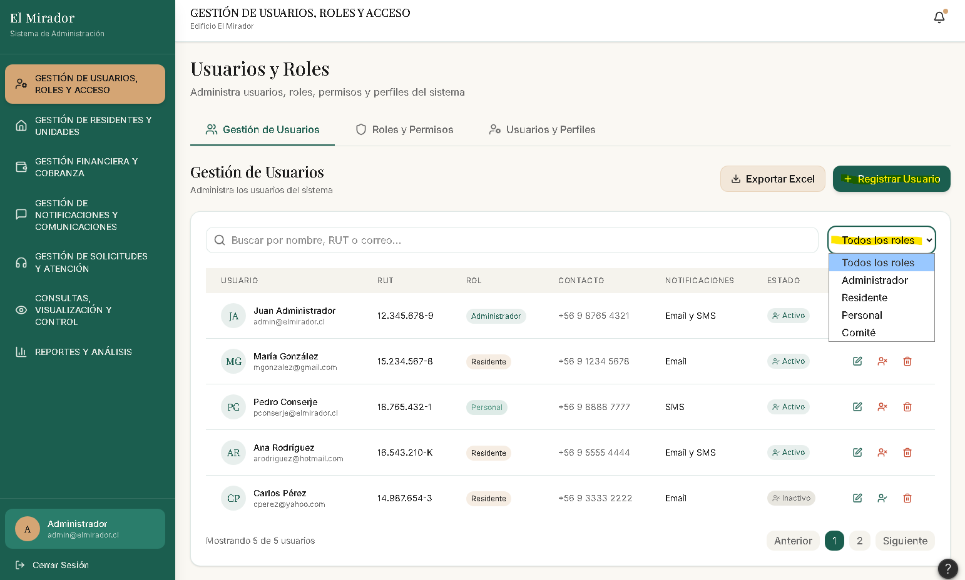 | Agregar selección múltiple con acciones masivas, ordenamiento por columna y paginación real; opcionalmente importar usuarios desde CSV.
8 | H8 - Diseño minimalista | Cada fila de la tabla concentra muchos elementos coloreados que compiten por la atención: el avatar con iniciales, el rol con cuatro colores distintos posibles, la píldora de estado con su propio ícono y color, y tres íconos de acción también coloreados. La densidad visual resta foco a la información clave del usuario. | Gestión de Usuarios > filas de la tabla | 1 | 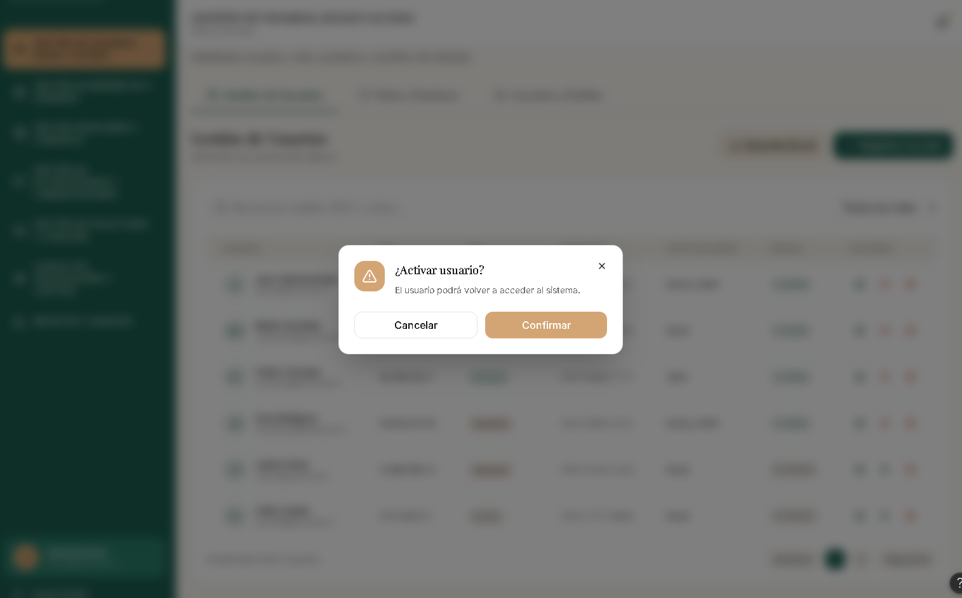 | Reducir la cantidad de color por fila: usar una sola codificación cromática relevante (p. ej. estado) y mantener rol y acciones en tonos neutros para una lectura más limpia.
9 | H9 - Recuperacion de errores | Al registrar un usuario no se valida la duplicidad de RUT ni de correo: el formulario solo comprueba que no estén vacíos y que el correo tenga formato válido. Es posible crear dos usuarios con el mismo RUT o correo sin recibir ningún error, y el sistema no ofrece forma de detectar ni corregir el duplicado. | Gestión de Usuarios > modal de usuario (validación al guardar) |  3 | 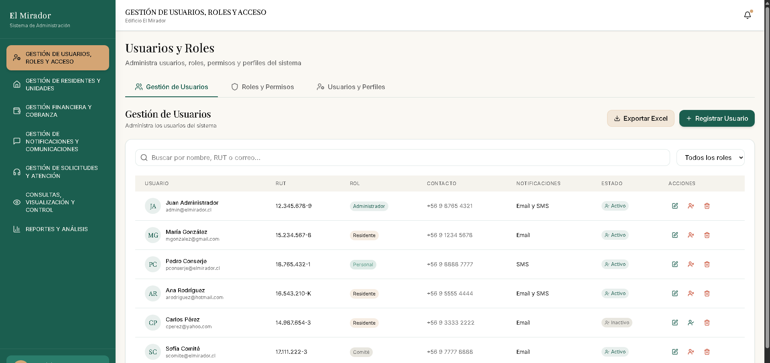 | Validar que el RUT y el correo no existan ya en el sistema antes de guardar y mostrar un mensaje claro indicando el registro duplicado para que el usuario pueda corregirlo.
10 | H10 - Ayuda y documentacion | La nota del formulario indica que al registrar un usuario "Se enviará un correo de bienvenida con las credenciales de acceso", pero no documenta qué credenciales se generan, cómo se entregan, ni qué debe hacer el administrador o el usuario si el correo no llega. No hay ayuda sobre ese flujo posterior al registro. | Gestión de Usuarios > modal de registro (nota inferior) | 2 | 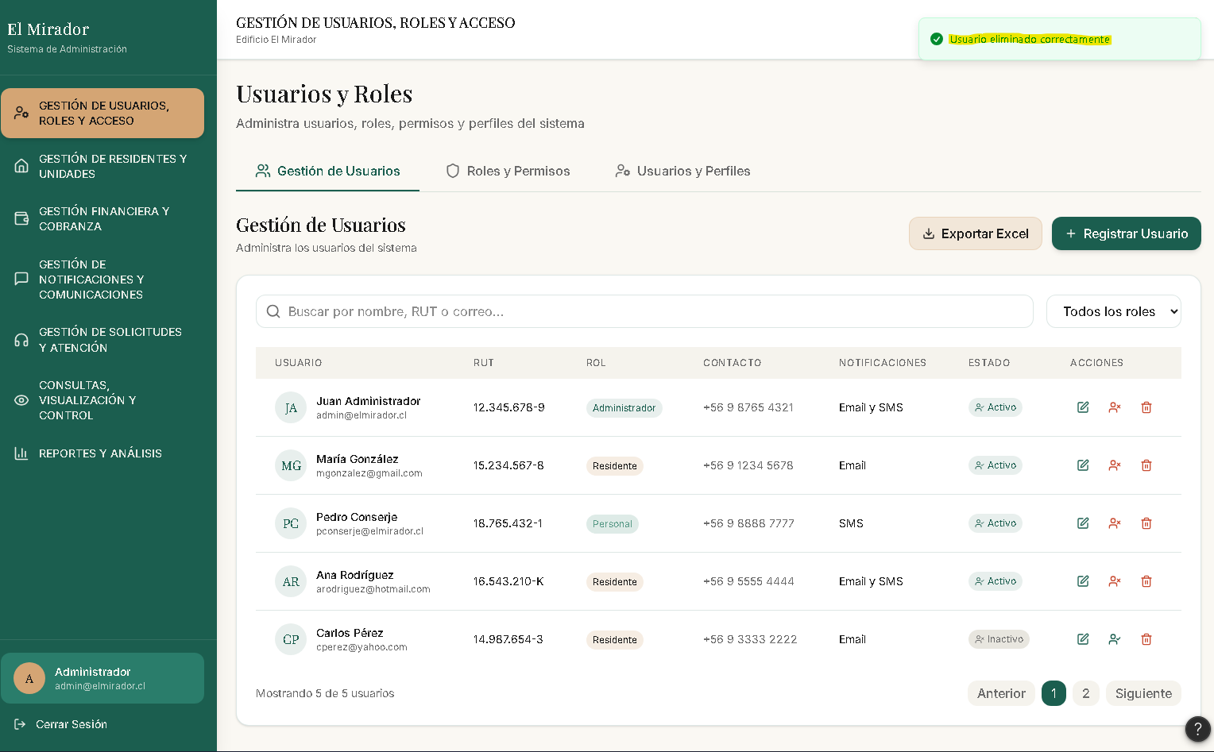 | Documentar el flujo del correo de bienvenida: qué credenciales se generan, cómo accede el usuario y qué hacer si no recibe el correo (reenviar, contactar a soporte), mediante ayuda contextual o un enlace a la guía.
11
12
13
14
15
16
17
18
19
20
21
22
23
24
25

